Hoja1
EJEMPLO: CONFIGURACIÓN DE SAR ADC10Bit EN SINGLE MODE, CON Ts=100ms

REGISTRO | Bit7 | Bit6 | Bit5 | Bit4 | Bit3 | Bit2 | Bit1 | Bit0 | Descriçión de Configuración
ADMUX (ADC Multiplexer Selection Register) | REFS1 | REFS0 | ADLAR | - | MUX3 | MUX2 | MUX1 | MUX0 | REFS1:0 = 01 → Referencia AVcc con capacitor externo en AREF. ADLAR = 0 → Resultado justificado a la derecha. MUX[3:0] = 0000 → Canal ADC0 (PC0).
 | 0 | 1 | 0 | - | 0 | 0 | 0 | 0
ADCSRA (ADC Control and Status Register A | ADEN | ADSC | ADATE | ADIF | ADIE | ADPS2 | ADPS1 | ADPS0 | ADEN = 1 → Habilita el ADC. ADIE = 1 → Habilita interrupción cuando se completa la conversión. ADPS2:0 = 011 → Prescaler = 8 → Frecuencia de reloj ADC = 1 MHz / 8 = 125 kHz.
 | 1 | 0 | 0 | 0 | 1 | 0 | 1 | 1
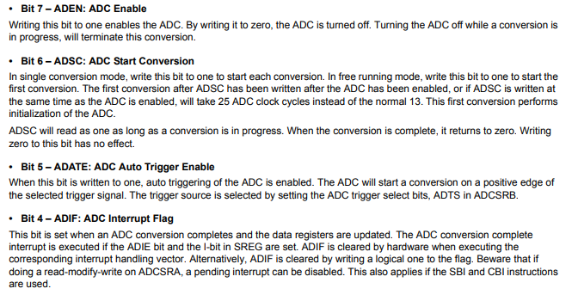
TCCR0A (Timer/Counter0 Control Register A) | COM0A1 | COM0A0 | COM0B1 | COM0B0 | - | - | WGM01 | WGM00 | WGM01:0 = 10 → Modo CTC (Clear Timer on Compare Match).
 | 0 | 0 | 0 | 0 | X | X | 1 | 0
TCCR0B (Timer/Counter0 Control Register B) | FOC0A | FOC0B | - | - | WGM02 | CS02 | CS01 | CS00 | CS02:0 = 101 → Prescaler = 1024. WGM02 = 0 → Complementa WGM01:0 para Modo CTC.
 | 0 | 0 | x | x | 0 | 1 | 0 | 1
TIMSK0 (Timer Interrupt Mask Register 0) | - | - | - | - | - | OCIE0B | OCIE0A | TOIE0 | OCIE0A = 1 → Habilita interrupción por comparación con OCR0A.
 | x | x | x | x | x | 0 | 1 | 0
OCR0A (Output Compare Register A) | INPUT |  |  |  | OUTPUT
 | F_CPU | Prescaler Timer | Ts Deseado | OCR0A |  |  | OCR0A | Ts
 | 1000000 | 1024 | 0.1 | 97 |  |  | 96.65625 | 0.100352

$$T_{s}=\frac{\left(OCR0A+1\right)∗Prescaler}{F_{CPU}}=\frac{\left(97+1\right)∗1014}{1000000}=0.1s$$

$$OCR0A=\frac{T_{s}∗F_{CPU}}{Prescaler}−1=\frac{100ms∗1MHz}{1024}=96.65 ≈ 97$$

